表紙 _画面遷移図
作成日
2025/3/7

ユーザー名 | 株式会社xxxxxx様
システム名 | D.I.ブログ

 |  |  | 画面遷移図

更新履歴

版数・リビジョン | 作成･更新日 | 改版理由・箇所 |  | PL | 担当
Rev 1.00 | 2025-03-07 | 初版作成 |  |  | よしかわ

画面遷移図_管理者権限
画面遷移図（管理者権限）
システム名 |  |  |  |  |  |  |  |  |  | 作成会社 | 担当
D.I.ブログ |  |  |  |  |  |  |  |  |  | DI | よしかわ

ログイン画面
ホーム画面
アカウント登録画面
アカウント登録確認画面
アカウント登録完画面
ホーム画面
 |  | ログイン成功時 |  | アカウント登録 | 登録の確認

 |  |  |  |  |  | データベースエラー発生時
 | ログイン失敗時
エラー画面
ホーム画面
 |  |  |  |  |  |  | ホーム画面に戻る

一覧画面
アカウント削除画面
アカウント削除確認画面
アカウント削除完了画面
 |  |  |  | 登録アカウントの確認 | 登録アカウントの削除 |  | 削除の最終確認

 |  |  |  |  |  |  |  | データベースエラー発生時

エラー画面
ホーム画面
 |  |  |  |  |  |  |  |  | ホーム画面に戻る

アカウント更新確認画面
アカウント更新完了画面
アカウント更新画面
 |  |  |  |  | 登録アカウントの更新 |  | 更新内容の確認

 |  |  | ログアウトする |  |  |  |  | データベースエラー発生時

エラー画面
ホーム画面
ログアウト画面
 |  |  |  |  |  |  |  |  | ホーム画面に戻る

ログイン不可画面
ホーム画面

 |  | ホーム画面に戻る

画面遷移図_一般権限
画面遷移図（一般権限）
システム名 |  |  |  | 作成会社 | 担当
D.I.ブログ |  |  |  | DI | よしかわ

ログイン画面
ホーム画面
 |  | ログイン成功時

 |  |  | ログアウトする

ログアウト画面
 | ログイン失敗時

ログイン不可画面
ホーム画面

 |  | ホーム画面に戻る

表紙_詳細設計書
作成日
2025/3/9

ユーザー名 | 株式会社xxxxxx様
システム名 | D.I.ブログ

 |  |  | 詳細設計書

更新履歴

版数・リビジョン | 作成･更新日 | 改版理由・箇所 |  | PL | 担当
Rev 1.00 | 2025-03-09 | 初版作成 |  |  | よしかわ

IO関連図
IO関連図
システム名 | 機能名 | 作成会社 | 担当者
D.I.ブログ | ログイン | DI | よしかわ

アカウントマスタ

ログイン

備考

システム名 | 機能名 | 作成会社 | 担当者
D.I.ブログ | アカウント登録 | DI | よしかわ

アカウントマスタ
アカウント登録

アカウント一覧・登録画面

備考

システム名 | 機能名 | 作成会社 | 担当者
D.I.ブログ | アカウント削除 | DI | よしかわ

アカウントマスタ

アカウントマスタ
アカウント削除

アカウント一覧・登録画面

備考

システム名 | 画面名 | 作成会社 | 担当者
D.I.ブログ | アカウント更新 | DI | よしかわ

アカウントマスタ

アカウントマスタ
アカウント更新

アカウント一覧・登録画面

備考

画面レイアウト _ログイン画面、ホーム画面、ナビケーションバー
画面レイアウト
システム名 | 画面名 | 作成会社 | 担当者
D.I.ブログ | （1）ログイン画面 | DI | よしかわ | ①（7）のナビゲーションバー
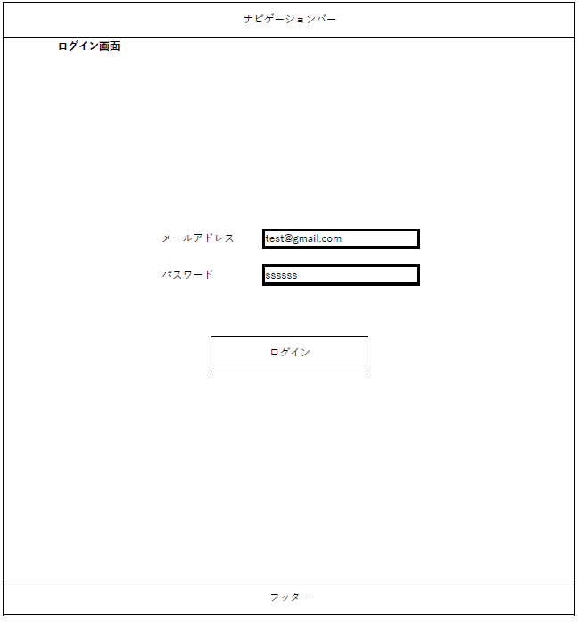

 |  |  |  | ②メールアドレス・パスワードの入力項目
 |  |  |  | ※詳細は項目説明書に記載

 |  |  |  | ③メールアドレス・パスワードを入力後、ログイン処理を行うためのボタン
 |  |  |  | ログイン失敗時、（3）ログイン不可画面に遷移し、ログイン成功時に（5）ホーム画面に遷移する

 |  |  |  | ④システム全体で表示される共通のフッター（画面番号8）

システム名 | 画面名 | 作成会社 | 担当者 | ※ログアウト時に遷移する画面
D.I.ブログ | （2）ログアウト画面 | DI | よしかわ | 画面の仕様は（1）ログイン画面と共通

システム名 | 画面名 | 作成会社 | 担当者 | ①「ログイン画面へ戻る」をクリック後、（1）ログイン画面に遷移する
D.I.ブログ | （3）ログイン不可画面 | DI | よしかわ


システム名 | 画面名 | 作成会社 | 担当者 | ①「ログイン」をクリック後、（1）ログイン画面に遷移する
D.I.ブログ | （4）ログインエラー画面 | DI | よしかわ
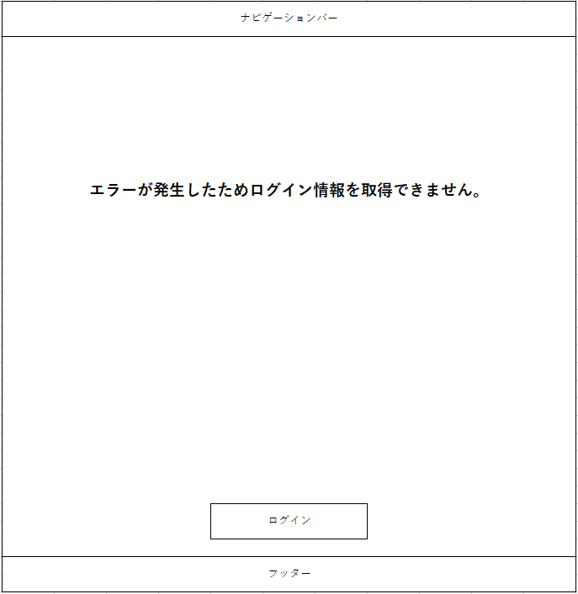

システム名 | 画面名 | 作成会社 | 担当者 | ①管理者権限でのログイン時は（6）、一般権限でのログイン時は（7）のナビゲーションバーが表示される
D.I.ブログ | （5）ホーム画面 | DI | よしかわ
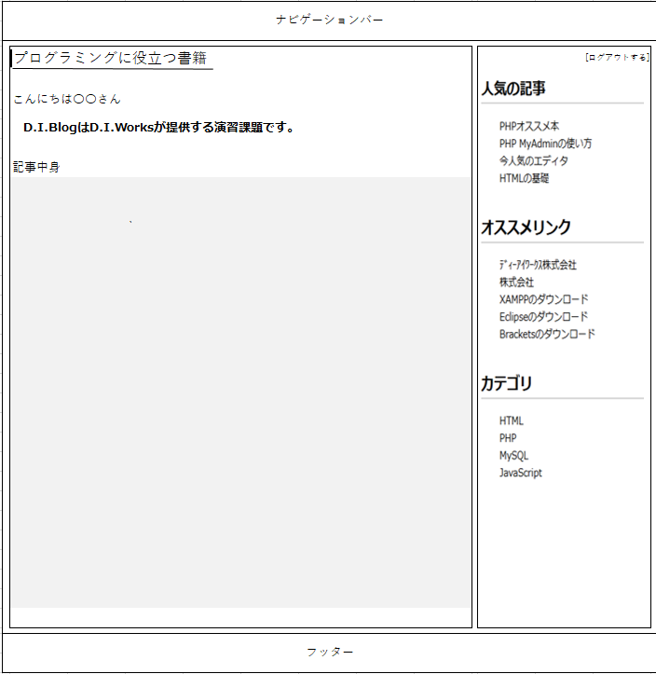

 |  |  |  | ②「ログアウトする」ボタンを押した際に、（2）のログアウト画面に遷移し、ログイン時のセッション情報の消去を行う

 |  |  |  | ③「こんにちは〇〇さん」の〇〇には該当ログインアカウントの「名前（姓）」が表示される

システム名 | 画面名 | 作成会社 | 担当者 | ※管理者権限でのログイン時に表示されるナビゲーションバー
D.I.ブログ | （6）ナビゲーションバー（管理者権限） | DI | よしかわ

システム名 | 画面名 | 作成会社 | 担当者 | ※一般権限でのログイン時・ログイン画面共通のナビゲーションバー
D.I.ブログ | （7）ナビゲーションバー（一般権限） | DI | よしかわ

システム名 | 画面名 | 作成会社 | 担当者 | ※システム全体で表示される共通のフッター
D.I.ブログ | （8）フッター（管理者・一般権限 共通） | DI | よしかわ

画面レイアウト _アカウント登録
画面レイアウト
システム名 | 画面名 | 作成会社 | 担当者 | ①※（9）～（12）までの画面は共通で（6）管理者権限用のナビゲーションバーが表示される
D.I.ブログ | （9）アカウント登録画面 | DI | よしかわ
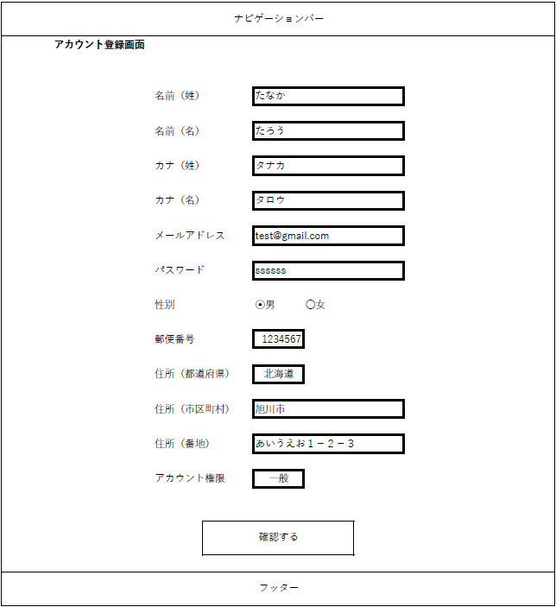

 |  |  |  | ②アカウント登録時の登録項目一覧
 |  |  |  | ※詳細は項目説明書に記載

 |  |  |  | ③「確認する」ボタンをクリックすると（10）アカウント登録確認画面に遷移する

システム名 | 画面名 | 作成会社 | 担当者 | ①アカウント登録時の確認項目一覧
D.I.ブログ | （10）アカウント登録確認画面 | DI | よしかわ | ※詳細は項目説明書に記載
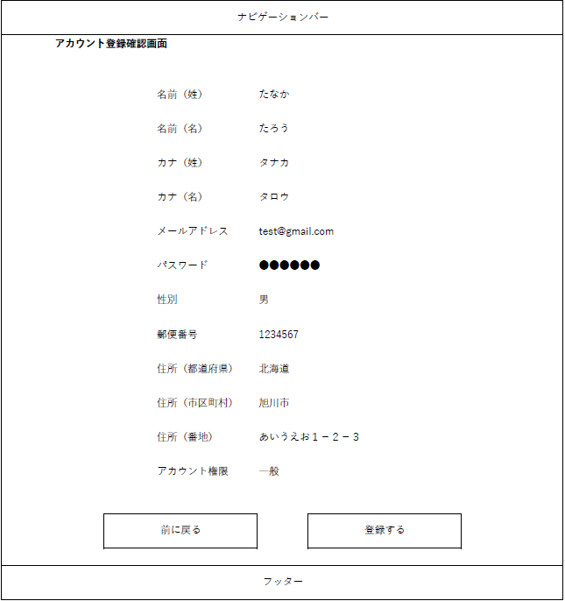

 |  |  |  | ②「前に戻る」ボタンをクリックすると、（9）アカウント登録画面に遷移する

 |  |  |  | ③「登録する」ボタンをクリックすると、（11）アカウント登録完了画面に遷移し、アカウント情報がデータベース登録される
 |  |  |  | ※「登録する」ボタンクリック時にエラーが発生した場合、（12）エラー画面①に遷移する（この場合、アカウント情報はデータベースに登録されない）

システム名 | 画面名 | 作成会社 | 担当者 | ①「TOPページへ戻る」をクリックすると、（5）ホーム画面に遷移する
D.I.ブログ | （11）アカウント登録完了画面 | DI | よしかわ
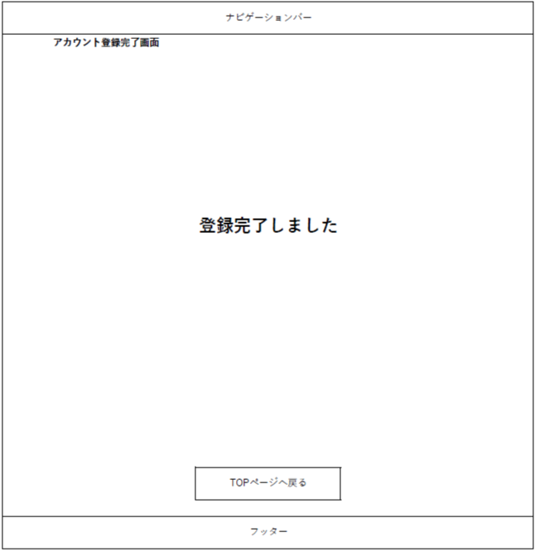

システム名 | 画面名 | 作成会社 | 担当者 | ※アカウント登録時にエラーが発生した場合、遷移する画面
D.I.ブログ | （12）エラー画面① | DI | よしかわ

 |  |  |  | ①「TOPページへ戻る」をクリックすると、（5）ホーム画面に遷移する

システム名 | 画面名 | 作成会社 | 担当者 | ①一般権限で（9）アカウント登録画面に遷移した場合に表示される
D.I.ブログ | （13）アカウント登録 一般権限画面 | DI | よしかわ | ※管理者権限でログインし、ホーム画面を開いている状態で、権限が一般権限に切り替わった場合
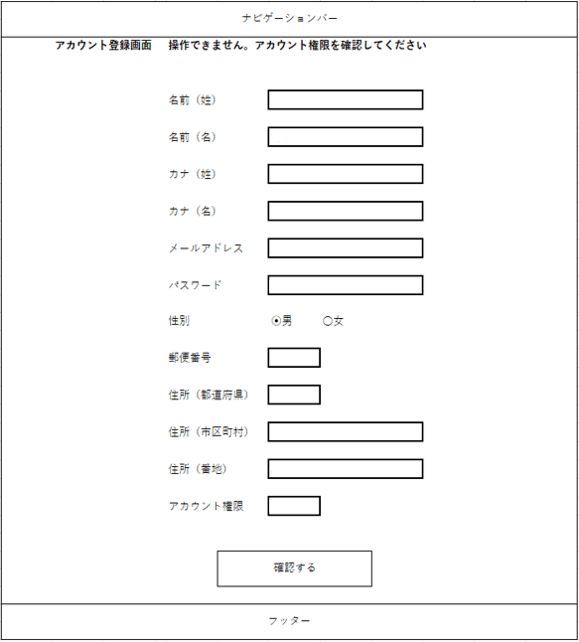

 |  |  |  | ②一般権限で（9）アカウント登録画面に遷移した場合、アカウント登録時の各項目は入力不可とする

 |  |  |  | ③一般権限で（9）アカウント登録画面に遷移した場合、「確認する」ボタンはクリックできない仕様とする

画面レイアウト _アカウント一覧
画面レイアウト
システム名 | 画面名 | 作成会社 | 担当者 | ①※（14）、（15）の画面は共通で（6）管理者権限用のナビゲーションバーが表示される
D.I.ブログ | （14）アカウント一覧画面 | DI | よしかわ
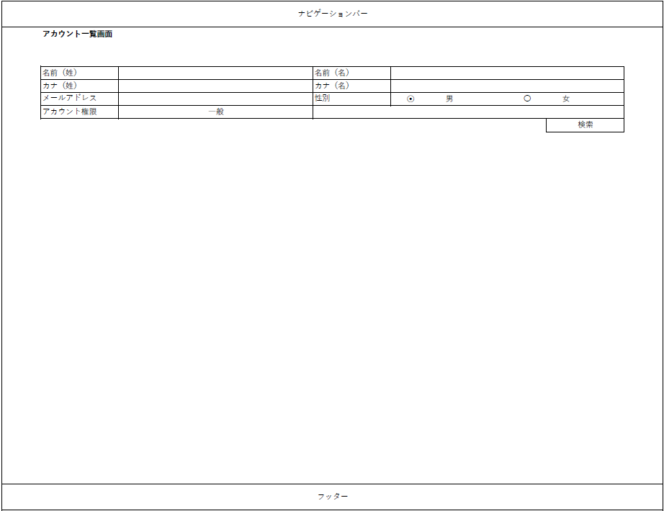

 |  |  |  | ②登録済みアカウントを検索する際の検索項目と検索ボタン
 |  |  |  | ※詳細は項目説明書に記載

システム名 | 画面名 | 作成会社 | 担当者 | ①アカウント一覧画面（1）にて検索した条件に合致するアカウントが一覧表示される
D.I.ブログ | （15）アカウント一覧画面（2） | DI | よしかわ | ※詳細は項目説明書に記載
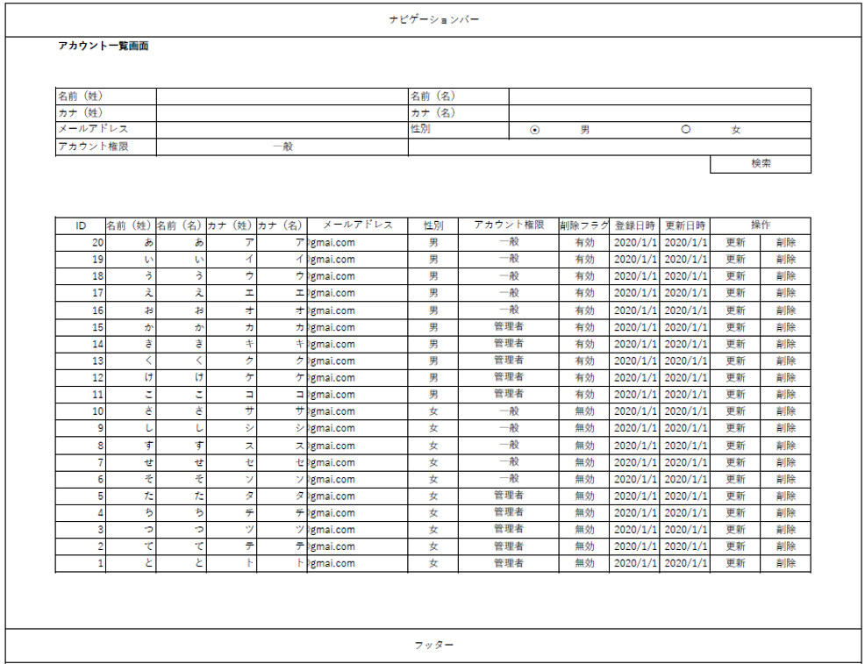

システム名 | 画面名 | 作成会社 | 担当者 | ①一般権限で（16）アカウント一覧画面に遷移した場合に表示される
D.I.ブログ | (16)アカウント一覧 一般権限画面 | DI | よしかわ | ※管理者権限でログインし、ホーム画面を開いている状態で、権限が一般権限に切り替わった場合
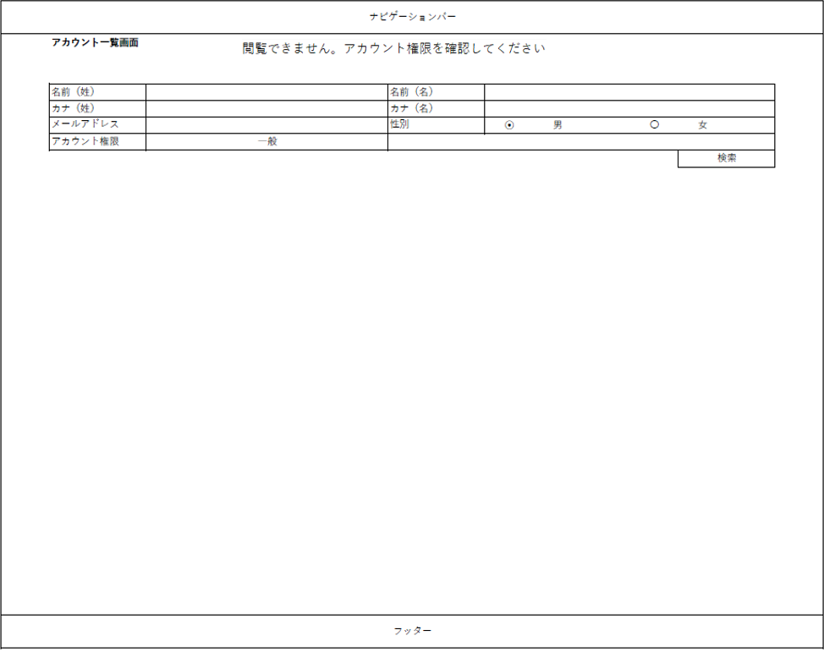

 |  |  |  | ②検索条件の操作は可能だが、「検索」ボタンをクリックしても登録済みアカウントは表示されない

画面レイアウト _アカウント削除
画面レイアウト
システム名 | 画面名 | 作成会社 | 担当者 | ①※（17）～（20）までの画面は共通で（6）管理者権限用のナビゲーションバーが表示される
D.I.ブログ | （17）アカウント削除画面 | DI | よしかわ
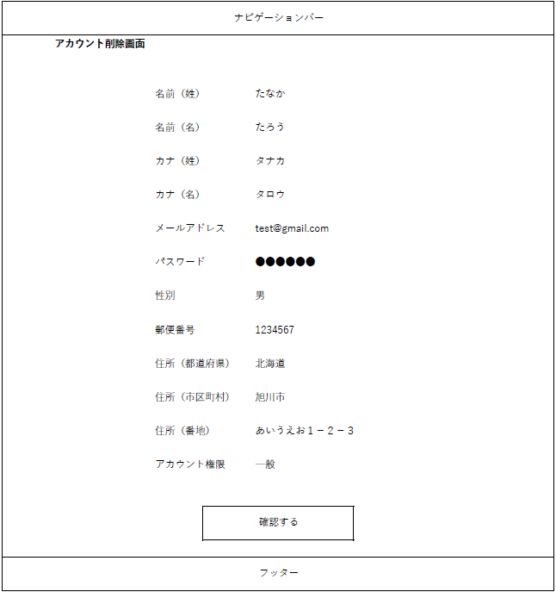

 |  |  |  | ②アカウント一覧画面で「削除」ボタンを押した該当のアカウント情報が表示される
 |  |  |  | ※詳細は項目説明書に記載

 |  |  |  | ③「確認する」ボタンをクリックすると（18）アカウント登録削除確認画面に遷移する

ｖ

システム名 | 画面名 | 作成会社 | 担当者 | ①「前に戻る」ボタンをクリックすると（17）アカウント削除画面に遷移する
D.I.ブログ | （18）アカウント削除確認画面 | DI | よしかわ
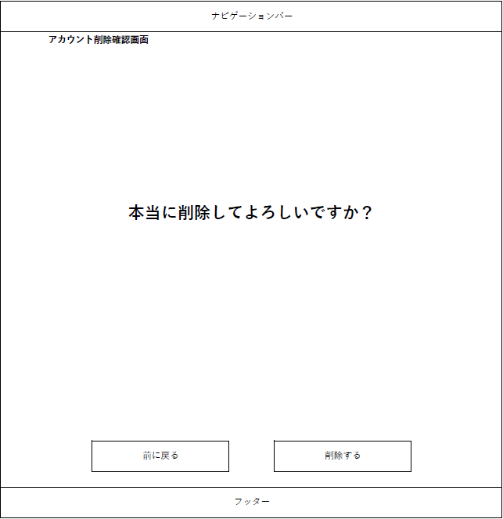

 |  |  |  | ②「削除する」ボタンをクリックすると、（19）アカウント削除完了画面に遷移し、該当アカウントが削除される
 |  |  |  | ※「削除する」ボタンクリック時にエラーが発生した場合、（20）エラー画面②に遷移する（この場合、該当アカウント情報は削除されない）


システム名 | 画面名 | 作成会社 | 担当者 | ①「TOPページへ戻る」をクリックすると、（5）ホーム画面に遷移する
D.I.ブログ | （19）アカウント削除完了画面 | DI | よしかわ

システム名 | 画面名 | 作成会社 | 担当者 | ※アカウント削除時にエラーが発生した場合、遷移する画面
D.I.ブログ | （20）エラー画面② | DI | よしかわ

 |  |  |  | ①「TOPページへ戻る」をクリックすると、（5）ホーム画面に遷移する

画面レイアウト _アカウント更新
画面レイアウト
システム名 | 画面名 | 作成会社 | 担当者 | ①※（21）～（24）までの画面は共通で（6）管理者権限用のナビゲーションバーが表示される
D.I.ブログ | （21）アカウント更新画面 | DI | よしかわ
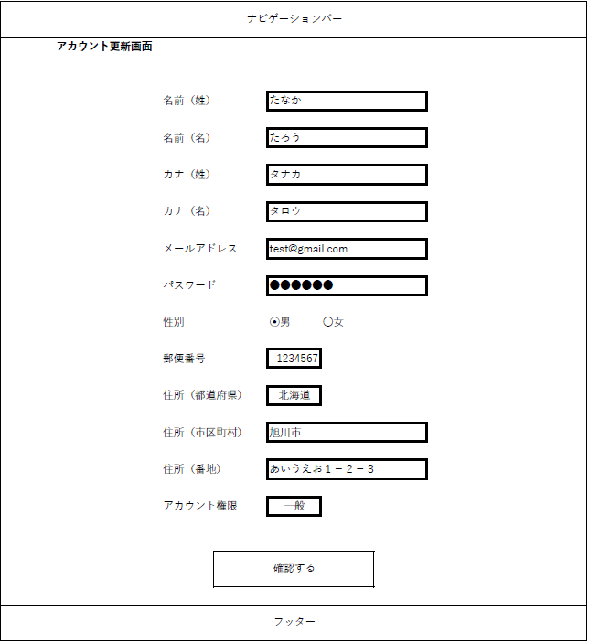

 |  |  |  | ②アカウント更新時の更新項目一覧
 |  |  |  | ※詳細は項目説明書に記載

 |  |  |  | ③「確認する」ボタンをクリックすると（22）アカウント更新確認画面に遷移する

システム名 | 画面名 | 作成会社 | 担当者 | ①アカウント更新時の確認項目一覧
D.I.ブログ | （22）アカウント更新確認画面 | DI | よしかわ | ※詳細は項目説明書に記載


 |  |  |  | ②「前に戻る」ボタンをクリックすると、（21）アカウント更新画面に遷移する

 |  |  |  | ③「更新する」ボタンをクリックすると、（22）アカウント更新完了画面に遷移し、登録済みアカウント情報が更新される
 |  |  |  | ※「更新する」ボタンクリック時にエラーが発生した場合、（24）エラー画面③に遷移する（この場合、アカウント情報は更新されない）

システム名 | 画面名 | 作成会社 | 担当者 | ①「TOPページへ戻る」をクリックすると、（5）ホーム画面に遷移する
D.I.ブログ | （23）アカウント更新完了画面 | DI | よしかわ


システム名 | 画面名 | 作成会社 | 担当者 | ※アカウント更新時にエラーが発生した場合、遷移する画面
D.I.ブログ | （24）エラー画面③ | DI | よしかわ
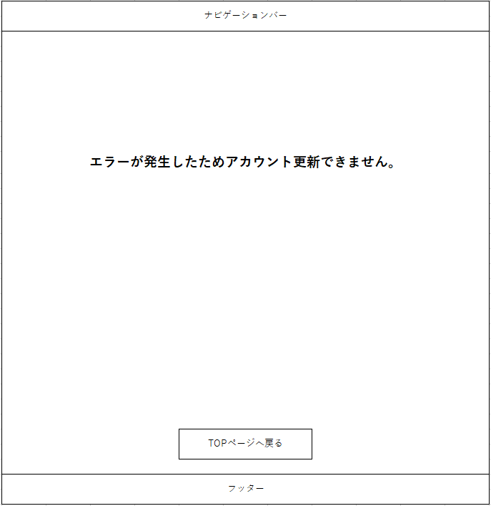
 |  |  |  | ①「TOPページへ戻る」をクリックすると、（5）ホーム画面に遷移する

画面レイアウト _操作不可画面
画面レイアウト
システム名 | 画面名 | 作成会社 | 担当者
D.I.ブログ | （25）エラー画面④ | DI | よしかわ | ①一般権限でアカウント登録確認画面、アカウント削除確認画面、アカウント更新確認画面で
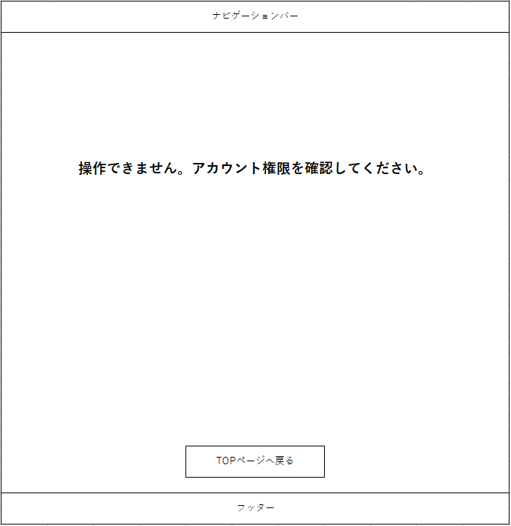
 |  |  |  | それぞれ「登録する」、「削除する」、「更新する」ボタンをクリックした際に遷移する

 |  |  |  | ※管理者権限でログインし、アカウント登録確認画面、アカウント削除確認画面、
 |  |  |  | アカウント更新確認画面を開いている状態で、権限が一般権限に切り替わった場合

 |  |  |  | ①「TOPページへ戻る」をクリックすると、（5）ホーム画面に遷移する

項目説明
項目説明書
システム名 |  |  | 画面名 |  |  |  |  |  |  |  | 作成会社 | 担当者
D.I.ブログ |  |  | ログイン画面 |  |  |  |  |  |  |  | DI | よしかわ
 | 項目名 | I/O | 桁数 | IME | 必須 | 参照 | データ元（テーブル） | データ元項目名（列） | 値チェック/初期値 | 備考
メールアドレス |  | I | 255 | Off | ○ | W | アカウント | mail | 半角英数字、半角ハイフン、 半角記号、長さ・存在/空欄

パスワード |  | I | 255 | Off | ○ | なし | アカウント | password | 半角英数字、長さ/空欄

I/O ：Ｉ（入力）、O（出力）、I/O（入出力）
必須：○（必須）、△（条件により）、ブランク（任意）
桁数：最大桁数（Max Length）
IME ：On（全角日本語）、Off（半角英数字）
参照：W（ウィンドウ検索）、P（プルダウン）

項目説明書
システム名 |  |  | 画面名 |  |  |  |  |  |  |  | 作成会社 | 担当者
D.I.ブログ |  |  | アカウント登録画面 |  |  |  |  |  |  |  | DI | よしかわ
 | 項目名 | I/O | 桁数 | IME | 必須 | 参照 | データ元（テーブル） | データ元項目名（列） | 値チェック/初期値 | 備考
名前（姓） |  | I | 100 | Off | ○ | ‐ | アカウント | family_name | ひらがな、漢字・長さ/空欄

名前（名） |  | I | 100 | Off | ○ | ‐ | アカウント | last_name | ひらがな、漢字・長さ/空欄

カナ（姓） |  | I | 100 | Off | ○ | ‐ | アカウント | family_name_kana | カタカナ・長さ/空欄

カナ（名） |  | I | 100 | Off | ○ | ‐ | アカウント | last_name_kana | カタカナ・長さ/なし

メールアドレス |  | I | 255 | Off | ○ | ‐ | アカウント | mail | 半角英数字、半角ハイフン、半角記号（ハイフンとアットマーク）・長さ/なし

パスワード |  | I | 255 | Off | ○ | ‐ | アカウント | password | 半角英数字・長さ/なし

性別 |  | I | 1 | Off | ○ | R | アカウント | gender | なし/男

郵便番号 |  | I | 7 | Off | ○ | ‐ | アカウント | postal_code | 半角数字・長さ/なし

住所（都道府県） |  | I | 100 | Off | ○ | P | アカウント | prefecture | なし/空欄

住所（市区町村） |  | I | 100 | Off | ○ | ‐ | アカウント | address_1 | ひらがな、漢字、数字、カタカナ、記号（ハイフンとスペース）・長さ/空欄

住所（番地） |  | I | 255 | Off | ○ | ‐ | アカウント | address_2 | ひらがな、漢字、数字、カタカナ、記号（ハイフンとスペース）・長さ/空欄

アカウント権限 |  | I | 1 | Off | ○ | P | アカウント | authority | なし/一般

I/O ：Ｉ（入力）、O（出力）、I/O（入出力）
必須：○（必須）、△（条件により）、ブランク（任意）
桁数：最大桁数（Max Length）
IME ：On（全角日本語）、Off（半角英数字）
参照：W（ウィンドウ検索）、P（ラジオボタン）、P（プルダウン）
I/O ：Ｉ（入力）、O（出力）、I/O（入出力）
必須：○（必須）、△（条件により）、ブランク（任意）
桁数：最大桁数（Max Length）
IME ：On（全角日本語）、Off（半角英数字）
参照：W（ウィンドウ検索）、P（プルダウン）

項目説明書
システム名 |  |  | 画面名 |  |  |  |  |  |  |  | 作成会社 | 担当者
D.I.ブログ |  |  | アカウント登録確認画面 |  |  |  |  |  |  |  | DI | よしかわ
 | 項目名 | I/O | 桁数 | IME | 必須 | 参照 | データ元（テーブル） | データ元項目名（列） | 値チェック/初期値 | 備考
名前（姓） |  | O | ‐ | Off | ‐ | ‐ | アカウント | family_name | ‐ | アカウント登録画面の入力 値をテキスト表示

名前（名） |  | O | ‐ | Off | ‐ | ‐ | アカウント | last_name | ‐ | アカウント登録画面の入力 値をテキスト表示

カナ（姓） |  | O | ‐ | Off | ‐ | ‐ | アカウント | family_name_kana | ‐ | アカウント登録画面の入力 値をテキスト表示

カナ（名） |  | O | ‐ | Off | ‐ | ‐ | アカウント | last_name_kana | ‐ | アカウント登録画面の入力 値をテキスト表示

メールアドレス |  | O | ‐ | Off | ‐ | ‐ | アカウント | mail | ‐ | アカウント登録画面の入力 値をテキスト表示 ※入力文字数が表示幅を超ええる場合は横スクロール表示

パスワード |  | O | ‐ | Off | ‐ | ‐ | アカウント | password | ‐ | アカウント登録画面の入力 値をテキスト表示

性別 |  | O | ‐ | Off | ‐ | ‐ | アカウント | gender | ‐ | アカウント登録画面の選択 肢をテキスト表示

郵便番号 |  | O | ‐ | Off | ‐ | ‐ | アカウント | postal_code | ‐ | アカウント登録画面の入力 値をテキスト表示

住所（都道府県） |  | O | ‐ | Off | ‐ | ‐ | アカウント | prefecture | ‐ | アカウント登録画面の入力 値をテキスト表示

住所（市区町村） |  | O | ‐ | Off | ‐ | ‐ | アカウント | address_1 | ‐ | アカウント登録画面の入力 値をテキスト表示 ※入力文字数が表示幅を超ええる場合は横スクロール表示

住所（番地） |  | O | ‐ | Off | ‐ | ‐ | アカウント | address_2 | ‐ | アカウント登録画面の入力 値をテキスト表示

アカウント権限 |  | O | ‐ | Off | ‐ | ‐ | アカウント | authority | ‐ | アカウント登録画面の選択 肢をテキスト表示

I/O ：Ｉ（入力）、O（出力）、I/O（入出力）
必須：○（必須）、△（条件により）、ブランク（任意）
桁数：最大桁数（Max Length）
IME ：On（全角日本語）、Off（半角英数字）
参照：W（ウィンドウ検索）、P（ラジオボタン）、P（プルダウン）
I/O ：Ｉ（入力）、O（出力）、I/O（入出力）
必須：○（必須）、△（条件により）、ブランク（任意）
桁数：最大桁数（Max Length）
IME ：On（全角日本語）、Off（半角英数字）
参照：W（ウィンドウ検索）、P（プルダウン）

項目説明書
システム名 |  |  | 画面名 |  |  |  |  |  |  |  | 作成会社 | 担当者
D.I.ブログ |  |  | アカウント一覧画面（検索フォーム） |  |  |  |  |  |  |  | DI | よしかわ
 | 項目名 | I/O | 桁数 | IME | 必須 | 参照 | データ元（テーブル） | データ元項目名（列） | 値チェック/初期値 | 備考
名前（姓） |  | I | 100 | Off |  | ‐ | アカウント | family_name | ひらがな、漢字・長さ/空欄

名前（名） |  | I | 100 | Off |  | ‐ | アカウント | last_name | ひらがな、漢字・長さ/空欄

カナ（姓） |  | I | 100 | Off |  | ‐ | アカウント | family_name_kana | カタカナ・長さ/空欄

カナ（名） |  | I | 100 | Off |  | ‐ | アカウント | last_name_kana | カタカナ・長さ/なし

メールアドレス |  | I | 255 | Off |  | ‐ | アカウント | mail | 半角英数字、半角ハイフン、半角記号（ハイフンとアットマーク）・長さ/なし

性別 |  | I | 1 | Off |  | R | アカウント | gender | なし/なし | 初期値は「男」も「女」も 選択されない

アカウント権限 |  | I | 1 | Off |  | P | アカウント | authority | なし/未選択 | 初期値は「未選択」を選択

I/O ：Ｉ（入力）、O（出力）、I/O（入出力）
必須：○（必須）、△（条件により）、ブランク（任意）
桁数：最大桁数（Max Length）
IME ：On（全角日本語）、Off（半角英数字）
参照：W（ウィンドウ検索）、P（ラジオボタン）、P（プルダウン）

項目説明書
システム名 |  |  | 画面名 |  |  |  |  |  |  |  | 作成会社 | 担当者
D.I.ブログ |  |  | アカウント一覧画面（2） |  |  |  |  |  |  |  | DI | よしかわ
 | 項目名 | I/O | 桁数 | IME | 必須 | 参照 | データ元（テーブル） | データ元項目名（列） | 値チェック/初期値 | 備考
ID |  | O | ‐ | Off | ‐ | ‐ | アカウント | id | ‐ | 検索条件に合致したIDを 降順で表示

名前（姓） |  | O | ‐ | Off | ‐ | ‐ | アカウント | family_name | ‐ | 降順で表示されたIDに紐づく登録情報をテキスト表示

名前（名） |  | O | ‐ | Off | ‐ | ‐ | アカウント | last_name | ‐ | 降順で表示されたIDに紐づく登録情報をテキスト表示

カナ（姓） |  | O | ‐ | Off | ‐ | ‐ | アカウント | family_name_kana | ‐ | 降順で表示されたIDに紐づく登録情報をテキスト表示

カナ（名） |  | O | ‐ | Off | ‐ | ‐ | アカウント | last_name_kana | ‐ | 降順で表示されたIDに紐づく登録情報をテキスト表示

メールアドレス |  | O | ‐ | Off | ‐ | ‐ | アカウント | mail | ‐ | 降順で表示されたIDに紐づく登録情報をテキスト表示

性別 |  | O | ‐ | Off | ‐ | ‐ | アカウント | gender | ‐ | 降順で表示されたIDに紐づく性別をテキスト表示

アカウント権限 |  | O | ‐ | Off | ‐ | ‐ | アカウント | authority | ‐ | 降順で表示されたIDに紐づく権限をテキスト表示

削除フラグ |  | O | ‐ | Off | ‐ | ‐ | アカウント | family_name | ‐ | 該当アカウントが削除されている場合「有効」、そうでない場合「無効」と表示される

登録日時 |  | O | ‐ | Off | ‐ | ‐ | アカウント | family_name | ‐ | 該当アカウントの登録日時が表示される

更新日時 |  | O | ‐ | Off | ‐ | ‐ | アカウント | family_name | ‐ | 該当アカウントの登録、更新日時が表示される

更新 |  | O | ‐ | Off | ‐ | ‐ | アカウント | family_name | ‐ | 該当アカウントを更新する際に押下するボタン

削除 |  | O | ‐ | Off | ‐ | ‐ | アカウント | family_name | ‐ | 該当アカウントを更新する際に押下するボタン

I/O ：Ｉ（入力）、O（出力）、I/O（入出力）
必須：○（必須）、△（条件により）、ブランク（任意）
桁数：最大桁数（Max Length）
IME ：On（全角日本語）、Off（半角英数字）
参照：W（ウィンドウ検索）、P（ラジオボタン）、P（プルダウン）

項目説明書
システム名 |  |  | 画面名 |  |  |  |  |  |  |  | 作成会社 | 担当者
D.I.ブログ |  |  | アカウント削除画面 |  |  |  |  |  |  |  | DI | よしかわ
 | 項目名 | I/O | 桁数 | IME | 必須 | 参照 | データ元（テーブル） | データ元項目名（列） | 値チェック/初期値 | 備考
名前（姓） |  | O | ‐ | Off | ‐ | ‐ | アカウント | family_name | ‐ | 削除の際に選択されたアカウントの該当項目をテキスト表示

名前（名） |  | O | ‐ | Off | ‐ | ‐ | アカウント | last_name | ‐ | 削除の際に選択されたアカウントの該当項目をテキスト表示

カナ（姓） |  | O | ‐ | Off | ‐ | ‐ | アカウント | family_name_kana | ‐ | 削除の際に選択されたアカウントの該当項目をテキスト表示

カナ（名） |  | O | ‐ | Off | ‐ | ‐ | アカウント | last_name_kana | ‐ | 削除の際に選択されたアカウントの該当項目をテキスト表示

メールアドレス |  | O | ‐ | Off | ‐ | ‐ | アカウント | mail | ‐ | 削除の際に選択されたアカウントの該当項目をテキスト表示

パスワード |  | ‐ | ‐ | Off | ‐ | ‐ | ‐ | ‐ | ‐ | 該当項目は「※セキュリティのため非表示にしています」と表示される

性別 |  | O | ‐ | Off | ‐ | ‐ | アカウント | gender | ‐ | 削除の際に選択されたアカウントの該当項目をテキスト表示

郵便番号 |  | O | ‐ | Off | ‐ | ‐ | アカウント | postal_code | ‐ | 削除の際に選択されたアカウントの該当項目をテキスト表示

住所（都道府県） |  | O | ‐ | Off | ‐ | ‐ | アカウント | prefecture | ‐ | 削除の際に選択されたアカウントの該当項目をテキスト表示

住所（市区町村） |  | O | ‐ | Off | ‐ | ‐ | アカウント | address_1 | ‐ | 削除の際に選択されたアカウントの該当項目をテキスト表示

住所（番地） |  | O | ‐ | Off | ‐ | ‐ | アカウント | address_2 | ‐ | 削除の際に選択されたアカウントの該当項目をテキスト表示

アカウント権限 |  | O | ‐ | Off | ‐ | ‐ | アカウント | authority | ‐ | 削除の際に選択されたアカウントの該当項目をテキスト表示

I/O ：Ｉ（入力）、O（出力）、I/O（入出力）
必須：○（必須）、△（条件により）、ブランク（任意）
桁数：最大桁数（Max Length）
IME ：On（全角日本語）、Off（半角英数字）
参照：W（ウィンドウ検索）、P（ラジオボタン）、P（プルダウン）
I/O ：Ｉ（入力）、O（出力）、I/O（入出力）
必須：○（必須）、△（条件により）、ブランク（任意）
桁数：最大桁数（Max Length）
IME ：On（全角日本語）、Off（半角英数字）
参照：W（ウィンドウ検索）、P（プルダウン）

項目説明書
システム名 |  |  | 画面名 |  |  |  |  |  |  |  | 作成会社 | 担当者
D.I.ブログ |  |  | アカウント更新画面 |  |  |  |  |  |  |  | DI | よしかわ
 | 項目名 | I/O | 桁数 | IME | 必須 | 参照 | データ元（テーブル） | データ元項目名（列） | 値チェック/初期値 | 備考
名前（姓） |  | I/O | 100 | Off | ○ | ‐ | アカウント | family_name | ひらがな、漢字・長さ/空欄

名前（名） |  | I/O | 100 | Off | ○ | ‐ | アカウント | last_name | ひらがな、漢字・長さ/空欄

カナ（姓） |  | I/O | 100 | Off | ○ | ‐ | アカウント | family_name_kana | カタカナ・長さ/空欄

カナ（名） |  | I/O | 100 | Off | ○ | ‐ | アカウント | last_name_kana | カタカナ・長さ/なし

メールアドレス |  | I/O | 255 | Off | ○ | ‐ | アカウント | mail | 半角英数字、半角ハイフン、半角記号（ハイフンとアットマーク）・長さ/なし

パスワード |  | I | 255 | Off | △ | ‐ | アカウント | password | 半角英数字・長さ/なし | ※空欄の場合はパスワード更新されない

性別 |  | I/O | 1 | Off | ○ | R | アカウント | gender | なし/男

郵便番号 |  | I/O | 7 | Off | ○ | ‐ | アカウント | postal_code | 半角数字・長さ/なし

住所（都道府県） |  | I/O | 100 | Off | ○ | P | アカウント | prefecture | なし/空欄

住所（市区町村） |  | I/O | 100 | Off | ○ | ‐ | アカウント | address_1 | ひらがな、漢字、数字、カタカナ、記号（ハイフンとスペース）・長さ/空欄

住所（番地） |  | I/O | 255 | Off | ○ | ‐ | アカウント | address_2 | ひらがな、漢字、数字、カタカナ、記号（ハイフンとスペース）・長さ/空欄

アカウント権限 |  | I/O | 1 | Off | ○ | P | アカウント | authority | なし/一般

I/O ：Ｉ（入力）、O（出力）、I/O（入出力）
必須：○（必須）、△（条件により）、ブランク（任意）
桁数：最大桁数（Max Length）
IME ：On（全角日本語）、Off（半角英数字）
参照：W（ウィンドウ検索）、P（ラジオボタン）、P（プルダウン）
I/O ：Ｉ（入力）、O（出力）、I/O（入出力）
必須：○（必須）、△（条件により）、ブランク（任意）
桁数：最大桁数（Max Length）
IME ：On（全角日本語）、Off（半角英数字）
参照：W（ウィンドウ検索）、P（プルダウン）

項目説明書
システム名 |  |  | 画面名 |  |  |  |  |  |  |  | 作成会社 | 担当者
D.I.ブログ |  |  | アカウント更新確認画面 |  |  |  |  |  |  |  | DI | よしかわ
 | 項目名 | I/O | 桁数 | IME | 必須 | 参照 | データ元（テーブル） | データ元項目名（列） | 値チェック/初期値 | 備考
名前（姓） |  | O | ‐ | Off | ‐ | ‐ | アカウント | family_name | ‐ | アカウント更新画面の入力 値をテキスト表示

名前（名） |  | O | ‐ | Off | ‐ | ‐ | アカウント | last_name | ‐ | アカウント更新画面の入力 値をテキスト表示

カナ（姓） |  | O | ‐ | Off | ‐ | ‐ | アカウント | family_name_kana | ‐ | アカウント更新画面の入力 値をテキスト表示

カナ（名） |  | O | ‐ | Off | ‐ | ‐ | アカウント | last_name_kana | ‐ | アカウント更新画面の入力 値をテキスト表示

メールアドレス |  | O | ‐ | Off | ‐ | ‐ | アカウント | mail | ‐ | アカウント更新画面の入力 値をテキスト表示 ※入力文字数が表示幅を超ええる場合は横スクロール表示

パスワード |  | O | ‐ | Off | ‐ | ‐ | アカウント | password | ‐ | アカウント更新画面の入力 値をテキスト表示

性別 |  | O | ‐ | Off | ‐ | ‐ | アカウント | gender | ‐ | アカウント更新画面の選択 肢をテキスト表示

郵便番号 |  | O | ‐ | Off | ‐ | ‐ | アカウント | postal_code | ‐ | アカウント更新画面の入力 値をテキスト表示

住所（都道府県） |  | O | ‐ | Off | ‐ | ‐ | アカウント | prefecture | ‐ | アカウント更新画面の入力 値をテキスト表示

住所（市区町村） |  | O | ‐ | Off | ‐ | ‐ | アカウント | address_1 | ‐ | アカウント更新画面の入力 値をテキスト表示 ※入力文字数が表示幅を超ええる場合は横スクロール表示

住所（番地） |  | O | ‐ | Off | ‐ | ‐ | アカウント | address_2 | ‐ | アカウント更新画面の入力 値をテキスト表示

アカウント権限 |  | O | ‐ | Off | ‐ | ‐ | アカウント | authority | ‐ | アカウント更新画面の選択 肢をテキスト表示

I/O ：Ｉ（入力）、O（出力）、I/O（入出力）
必須：○（必須）、△（条件により）、ブランク（任意）
桁数：最大桁数（Max Length）
IME ：On（全角日本語）、Off（半角英数字）
参照：W（ウィンドウ検索）、P（ラジオボタン）、P（プルダウン）
I/O ：Ｉ（入力）、O（出力）、I/O（入出力）
必須：○（必須）、△（条件により）、ブランク（任意）
桁数：最大桁数（Max Length）
IME ：On（全角日本語）、Off（半角英数字）
参照：W（ウィンドウ検索）、P（プルダウン）

更新仕様書
更新・処理仕様書
システム名 |  | 画面名 |  |  |  |  |  |  |  | 作成会社 | 担当者
D.I.ブログ |  | アカウント削除画面 |  |  |  |  |  |  |  | DI | よしかわ
インターフェース |  |  |  |  | 更新元データ | 更新対象データ |  |  | 備考
パラメータ | I/O | 必須 | 桁数 | データ型 |  | テーブル | 項目（列） | 更新
名前（姓） | O |  | 100 | varchar | family_name | アカウント | family_name | なし
名前（名） | O |  | 100 | varchar | last_name | アカウント | last_name | なし
カナ（姓） | O |  | 100 | varchar | family_name_kana | アカウント | family_name_kana | なし
カナ（名） | O |  | 100 | varchar | last_name_kana | アカウント | last_name_kana | なし
メールアドレス | O |  | 255 | varchar | mail | アカウント | mail | なし
パスワード | O |  | 255 | varchar | pssword | アカウント | pssword | なし
性別 | O |  | 1 | int | gender | アカウント | gender | なし
郵便番号 | O |  | 7 | int | postal_code | アカウント | postal_code | なし
住所（都道府県） | O |  | 100 | varchar | prefecture | アカウント | prefecture | なし
住所（市区町村） | O |  | 100 | varchar | address_1 | アカウント | address_1 | なし
住所（番地） | O |  | 255 | varchar | address_2 | アカウント | address_2 | なし
アカウント権限 | O |  | 1 | int | authority | アカウント | authority | なし
削除フラグ | I | 〇 | 1 | int | delete_flag | アカウント | delete_flag |  | 削除実行後、削除フラグが 1から0に更新される

登録日時 |  |  | 6 | datetime | registered_time | アカウント | registered_time | なし
更新日時 | I |  | 6 | datetime | update_time | アカウント | update_time | なし

I/O ：Ｉ（入力）、O（出力）、I/O（入出力）
必須（Insert時）：○（必須）、ブランク（任意）
桁数：最大桁数
更新：○（Insert＆Update）、ブランク（Insertのみ）

更新・処理仕様書
システム名 |  | 画面名 |  |  |  |  |  |  |  | 作成会社 | 担当者
D.I.ブログ |  | アカウント更新画面 |  |  |  |  |  |  |  | DI | よしかわ
インターフェース |  |  |  |  | 更新元データ | 更新対象データ |  |  | 備考
パラメータ | I/O | 必須 | 桁数 | データ型 |  | テーブル | 項目（列） | 更新
名前（姓） | O |  | 100 | varchar | family_name | アカウント | family_name | 〇
名前（名） | O |  | 100 | varchar | last_name | アカウント | last_name | 〇
カナ（姓） | O |  | 100 | varchar | family_name_kana | アカウント | family_name_kana | 〇
カナ（名） | O |  | 100 | varchar | last_name_kana | アカウント | last_name_kana | 〇
メールアドレス | O |  | 255 | varchar | mail | アカウント | mail | 〇
パスワード | O |  | 255 | varchar | pssword | アカウント | pssword | 〇
性別 | O |  | 1 | int | gender | アカウント | gender | 〇
郵便番号 | O |  | 7 | int | postal_code | アカウント | postal_code | 〇
住所（都道府県） | O |  | 100 | varchar | prefecture | アカウント | prefecture | 〇
住所（市区町村） | O |  | 100 | varchar | address_1 | アカウント | address_1 | 〇
住所（番地） | O |  | 255 | varchar | address_2 | アカウント | address_2 | 〇
アカウント権限 | O |  | 1 | int | authority | アカウント | authority | 〇
削除フラグ | I |  | 1 | int | delete_flag | アカウント | delete_flag | なし

登録日時 |  |  | 6 | datetime | registered_time | アカウント | registered_time | なし
更新日時 | I |  | 6 | datetime | update_time | アカウント | update_time | 〇

I/O ：Ｉ（入力）、O（出力）、I/O（入出力）
必須（Insert時）：○（必須）、ブランク（任意）
桁数：最大桁数
更新：○（Insert＆Update）、ブランク（Insertのみ）

